1.Conjunto de datos (estructura
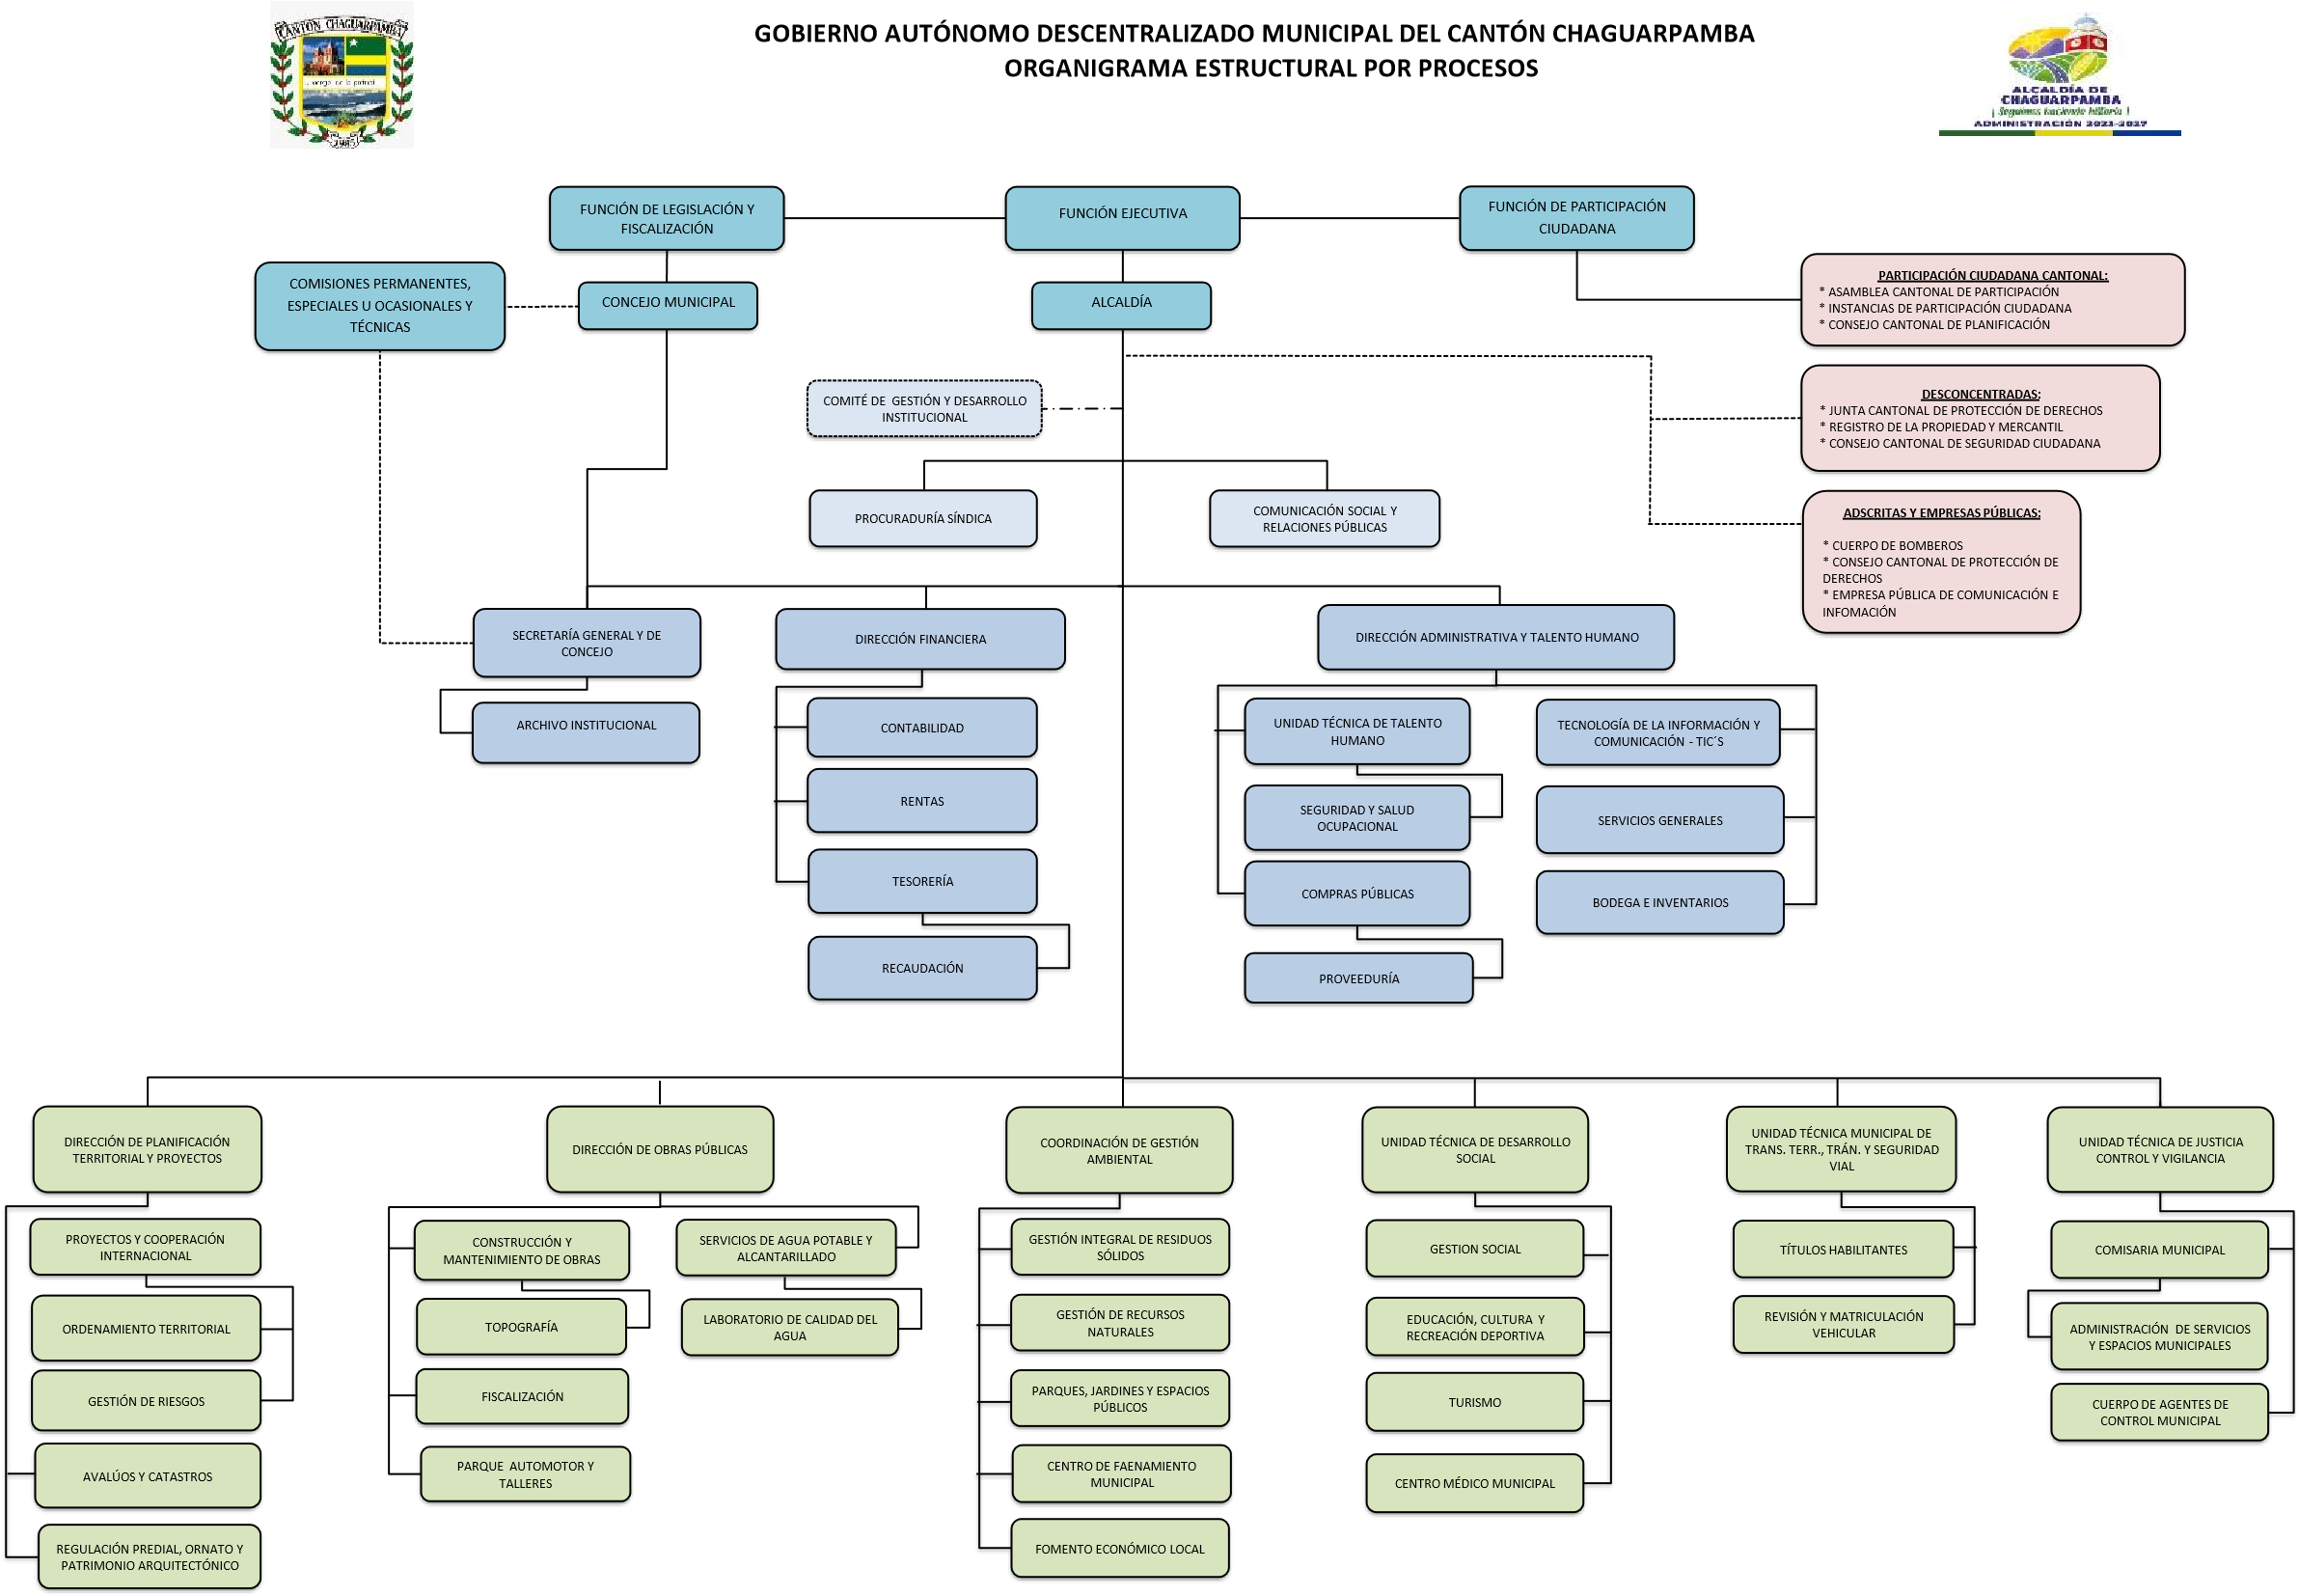
1.1 Organigrama Estructural por Procesos

